Elektro
5
 |  |  |  | 1 |  |  | 1 | PROGRAM APLIKASI ELEKTROLISIS |  |  |  |  |  | 0 |  |  |  |  |  |  |  |  |  |  | A | K
 |  |  |  | 2 |  |  | 2 |  |  |  |  |  |  |  |  |  | 0 |  |  |  |  |  | Cl2 | 0
 |  |  |  | 1 |  |  | 1 |  |  |  |  |  |  |  |  |  | 0 |  |  |  | HF | NaCl | H2 | o
 |  |  |  | 5 |  |  | 5 |  |  |  |  |  |  |  |  |  | 0 |  |  |  | H₂SO₄ | MgCl₂ | O2 | 0
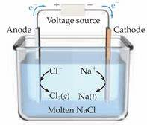
 |  |  |  |  |  | 5 | 5 |  |  |  |  |  |  |  |  |  | 0 |  |  |  | H₂O | CrCl₃ | Cu2+ | *
 |  | 0 |  |  |  |  |  |  |  |  |  |  |  |  |  |  | 0 |  |  |  | KI | ZnCl₂ | L | D
 |  | 9 |  |  |  |  |  |  |  |  |  |  |  |  |  |  | 0 |  |  |  | Na₂SO₄ | MgO
 |  | 9 |  |  |  |  |  |  |  |  |  |  |  |  |  |  | 0 |  |  |  | NaOH | Ag₂O
 | 1 |  |  |  |  |  |  |  |  | 1.00 |  |  |  |  |  |  | 0 |  |  |  | CuCl₂ | CdO
STOP
 | FALSE |  |  |  |  |  |  |  |  | 1.00 |  | FALSE |  |  | STOP |  | 0 |  |  |  | CuSO₄ | Al₂O₃ | Cl2
 | 5 |  |  |  |  |  |  |  |  | 10.00 |  | TRUE |  |  |  |  |  |  |  |  | Cu(OH)₂ | ZnO
Klik di bawah ini
 |  |  |  |  |  |  |  |  |  | 7,200 |  | 2 |  |  |  |  |  | ANODA | SAMPEL
 |  | 0 |  |  |  |  |  |  |  | 273 |  |  |  |  |  | 72000 |  | C |  | x | Na₂SO₄
 | FALSE |  |  |  |  |  |  |  |  | 1.0 |  |  |  |  |  |  |  | Au |  | x
 | FALSE | 0 |  |  |  |  |  |  |  |  |  |  |  |  |  |  |  | Pt |  | x |  |  | H2
 | FALSE |  |  |  |  |  |  |  | FALSE |  |  |  |  |  |  |  |  |  |  | x | H2(g)
 |  |  |  |  |  |  |  |  |  |  |  |  |  |  |  |  |  |  |  | H2(g) | O2(g)
 |  | 0 | FALSE |  | FALSE |  |  |  |  |  | FALSE |  |  |  |  |  |  |  |  |  |  |  |  |  |  |  | →
 |  | 0 | FALSE |  | FALSE |  |  |  |  |  |  |  | 1 |  | 32
 |  |  | FALSE |  | FALSE |  |  |  |  |  | FALSE |  |  |  | 0 |  |  |  |  |  |  |  | O2
 |  |  | FALSE |  | FALSE |  |  |  |  |  | FALSE |  | 1
 |  |  |  |  |  |  |  |  |  | FALSE

 |  |  |  |  |  |  |  |  |  |  |  |  |  |  |  |  |  |  |  |  |  |  | Cu2+

CONTOH
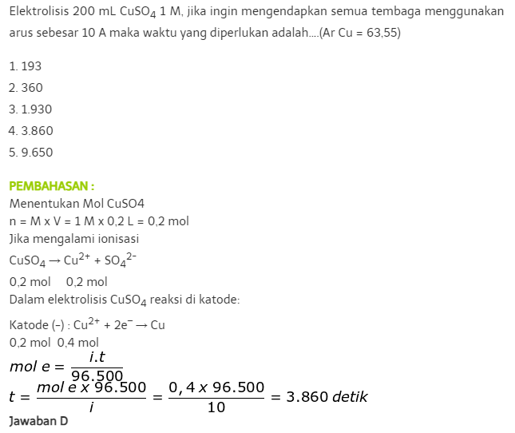
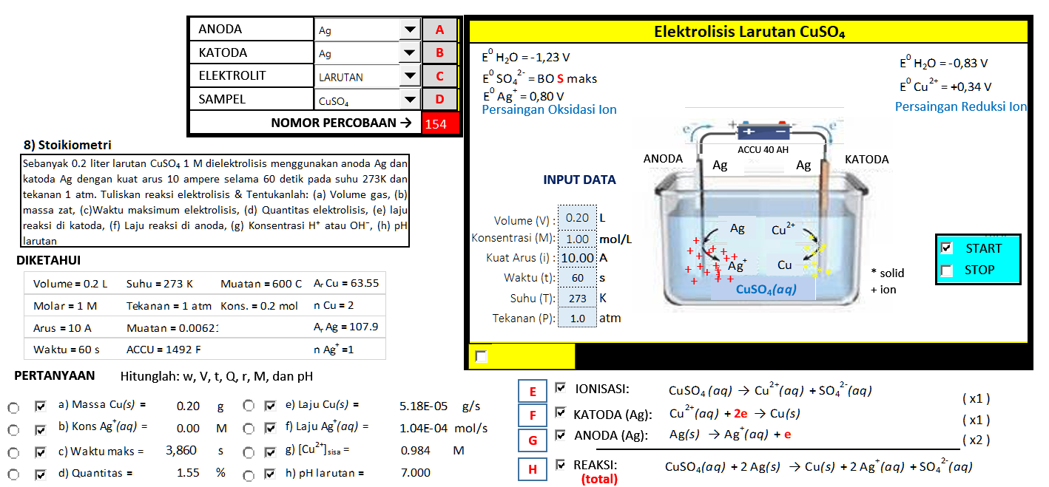

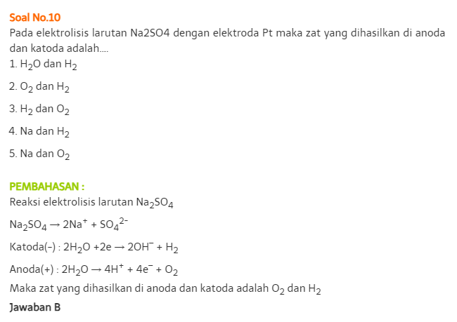
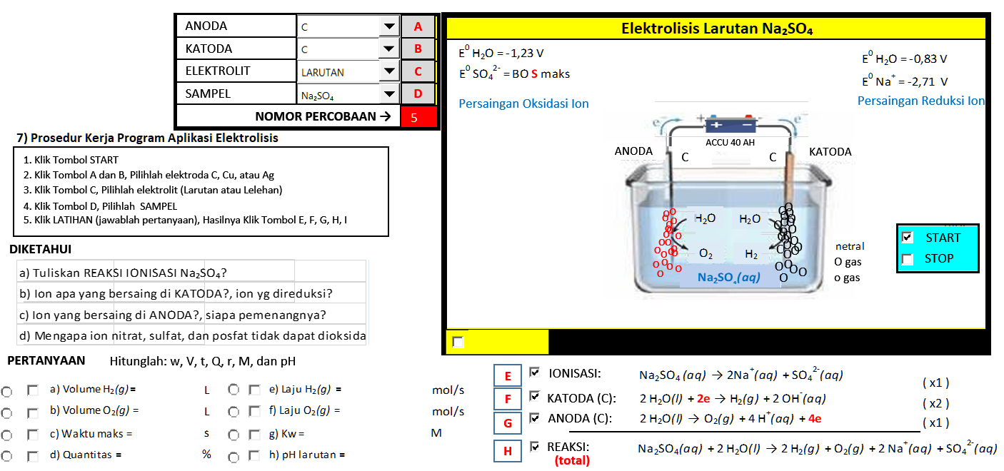

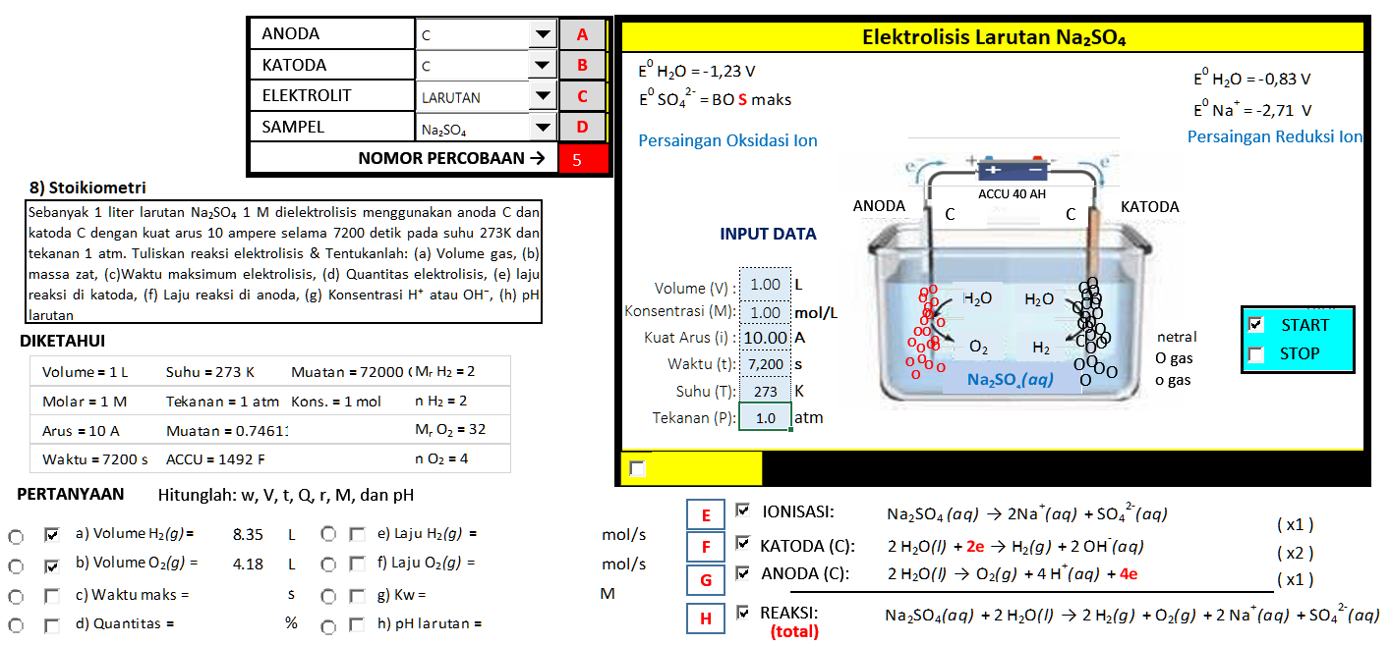
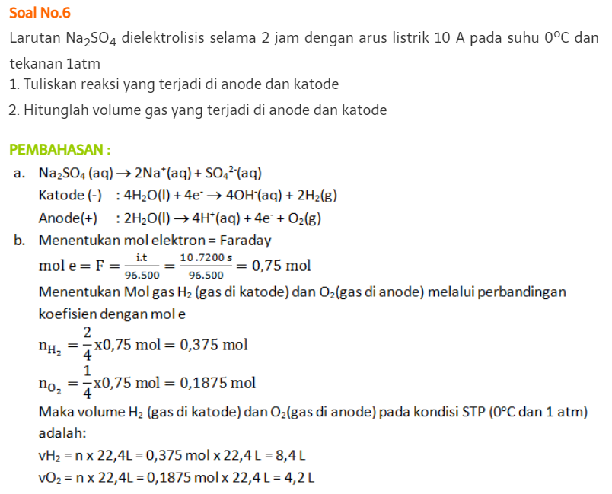

HCl
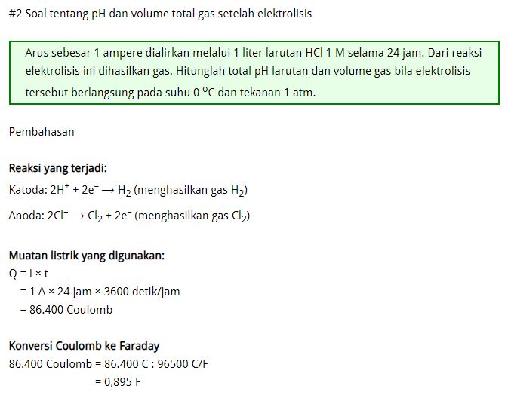

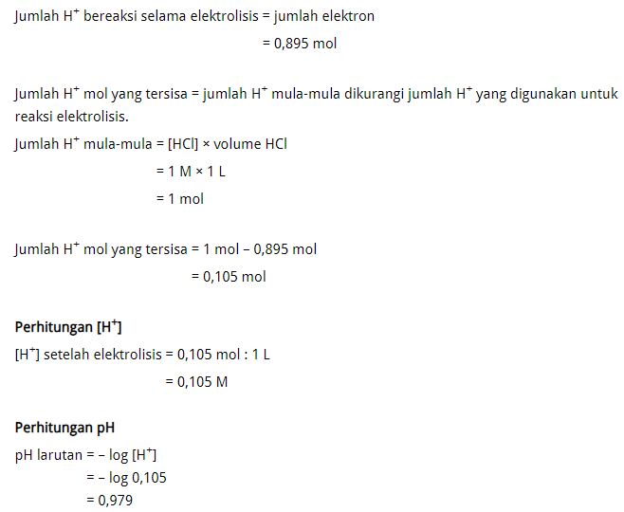

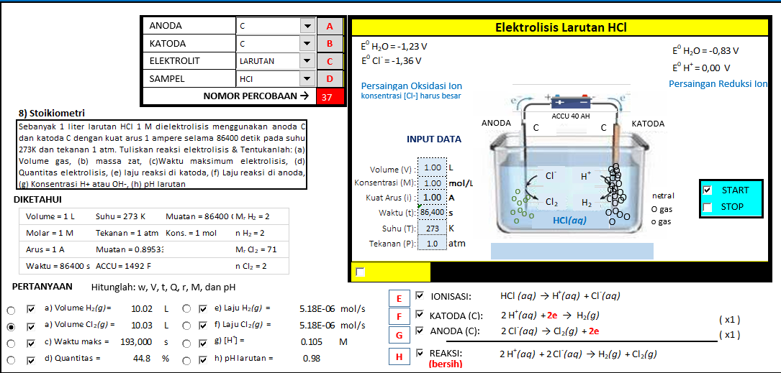

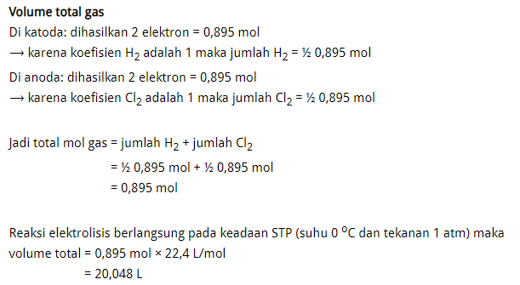

ZnSO4
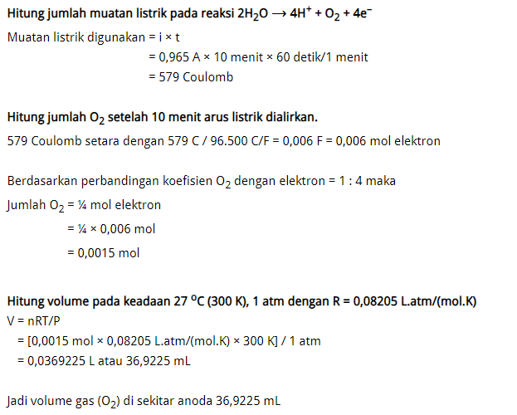

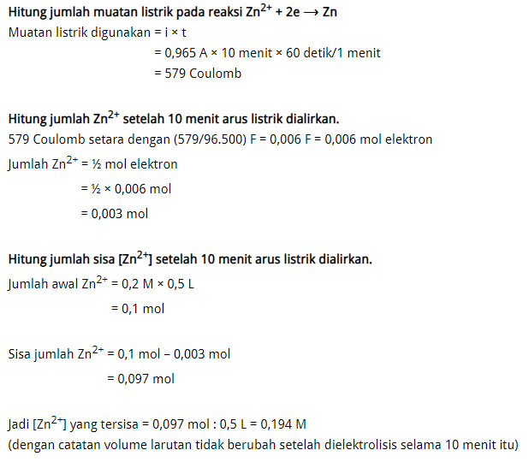

0.0336

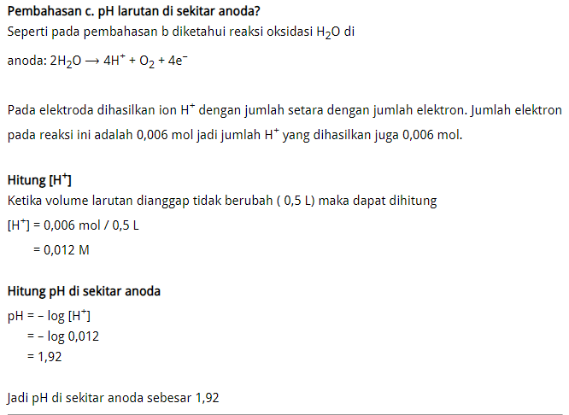

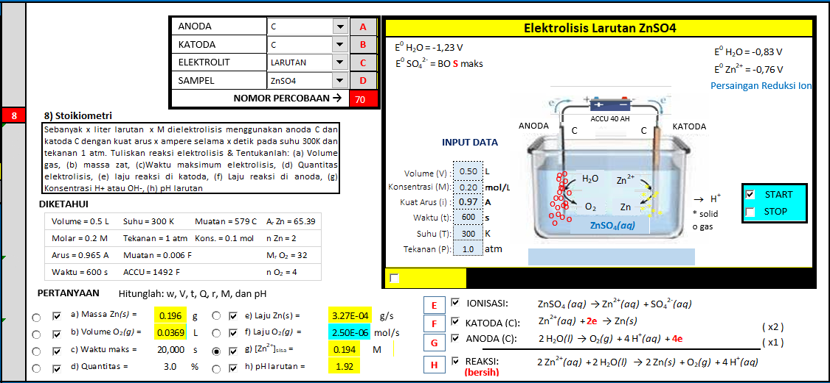
 | 0.012

CuSO4
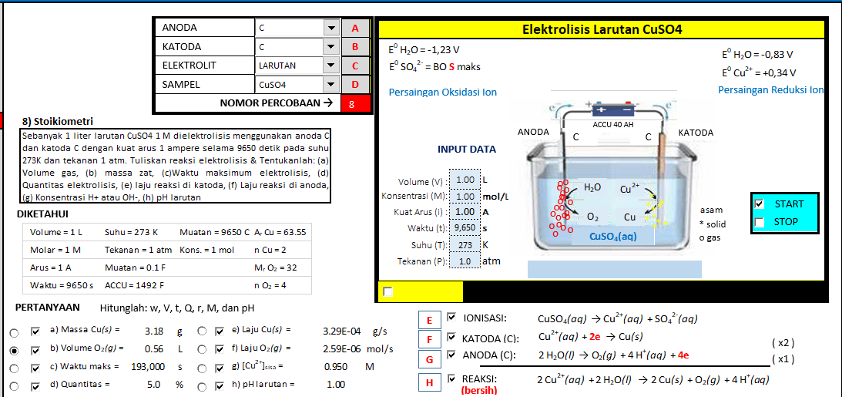
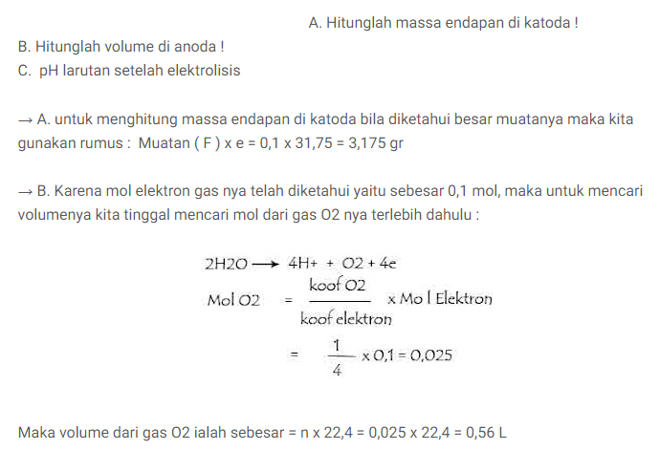
 | CuSO4
 | AgNO3
 | FePO4
 | Co(NO3)2
 | NiSO4
 | ZnSO4
 | Sn(NO3)2

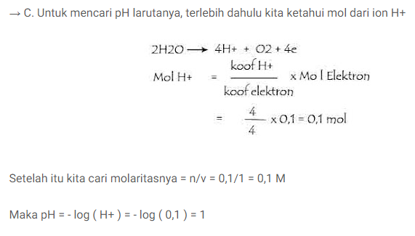

OK

KCl
